Задание 2
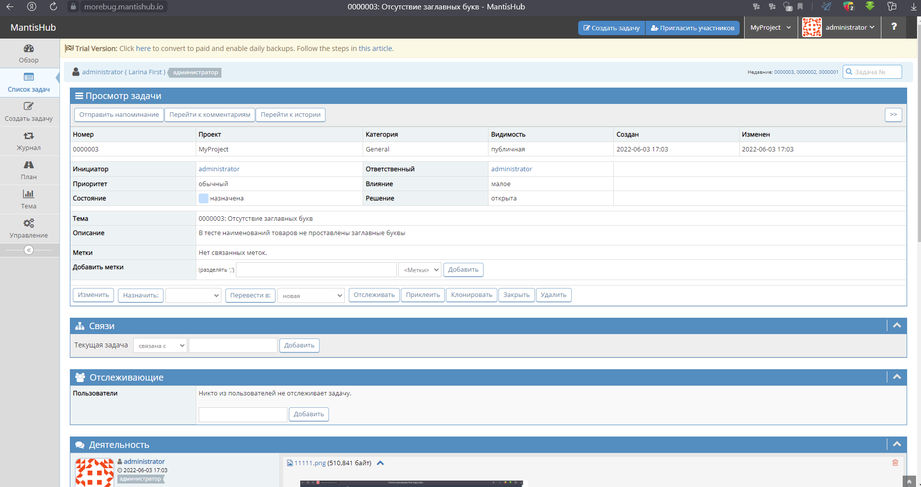
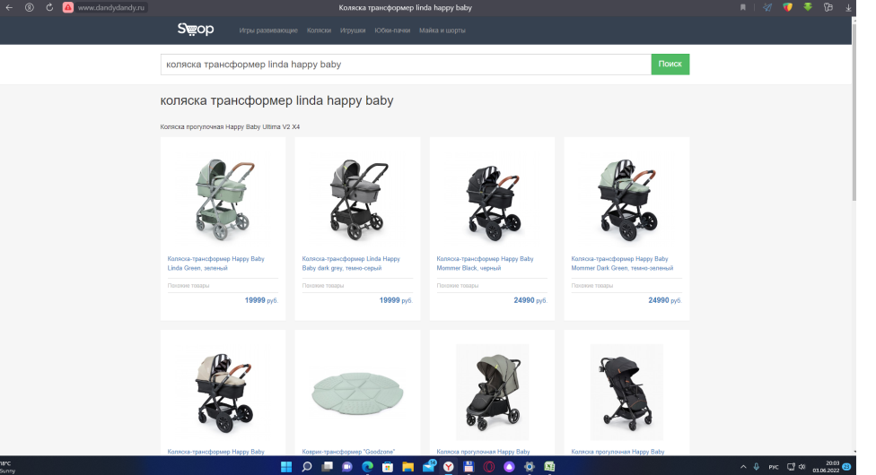
Задание 2. Проверить сайт по всем пунктам Вашего чек листа и проставить результаты (Failed/Passed). Все найденные баги заведите в Mantis.

Ответ:
№ | Проверка | Результат | Комментарии
1 | Кроссбраузерность
1.1 | Mozilla Firefox | Failed
1.2 | Google Chrome | Failed
1.3 | Opera | Failed
1.4 | Internet Explorer | Failed
1.5 | Safari | Failed
2 | Мобильные устройства
2.1 | Android | Failed
2.2 | IOS | Failed
3 | Положение экрана на мобильных устройствах
3.1 | Вертикальное | Failed
3.2 | Горизонтальное | Failed
4 | Рзрешение экрана
4.1 | 1024×600 | Failed
4.2 | 1024×768 | Failed
4.3 | 1152×864 | Failed
4.4 | 1280×800 | Failed
4.5 | 1280×1024 | Failed
4.6 | 1440×900 | Failed
4.7 | 1680×1050 | Failed
4.8 | 1920×1080 | Failed
5 | Операционная сиситема
5.1 | macOS 10.15 Catalina | Failed
5.2 | macOS 10.14 Mojave | Failed
5.3 | macOS 10.13 High Sierra | Failed
5.4 | macOS 10.12 Sierra | Failed
5.5 | Windows 7 | Failed
5.6 | Windows 8 | Failed
5.7 | Windows 10 | Failed
5.8 | Windows 11 | Failed
6 | Навигация
6.1 | Отсутствие "битых ссылок" | Passed
6.2 | Логотип переходи на главное меню сайта | Failed
6.3 | Кликабельные вкладки меню | Failed
6.4 | Ссылки ведут к верной информации | Passed
7 | Шрифты и заголовки
7.1 | Отсутствие различных шрифтов в тексте | Failed
7.2 | Верное использование заглавных букв | Passed
7.3 | Правильно настроенные стили | Failed
8 | Изображения
8.1 | Корректные размеры изображений | Failed

Все баги занесены в Mantis:
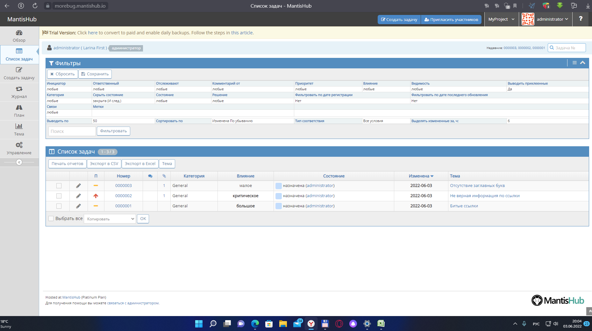

1 БАГ: |  |  |  | 2 БАГ:
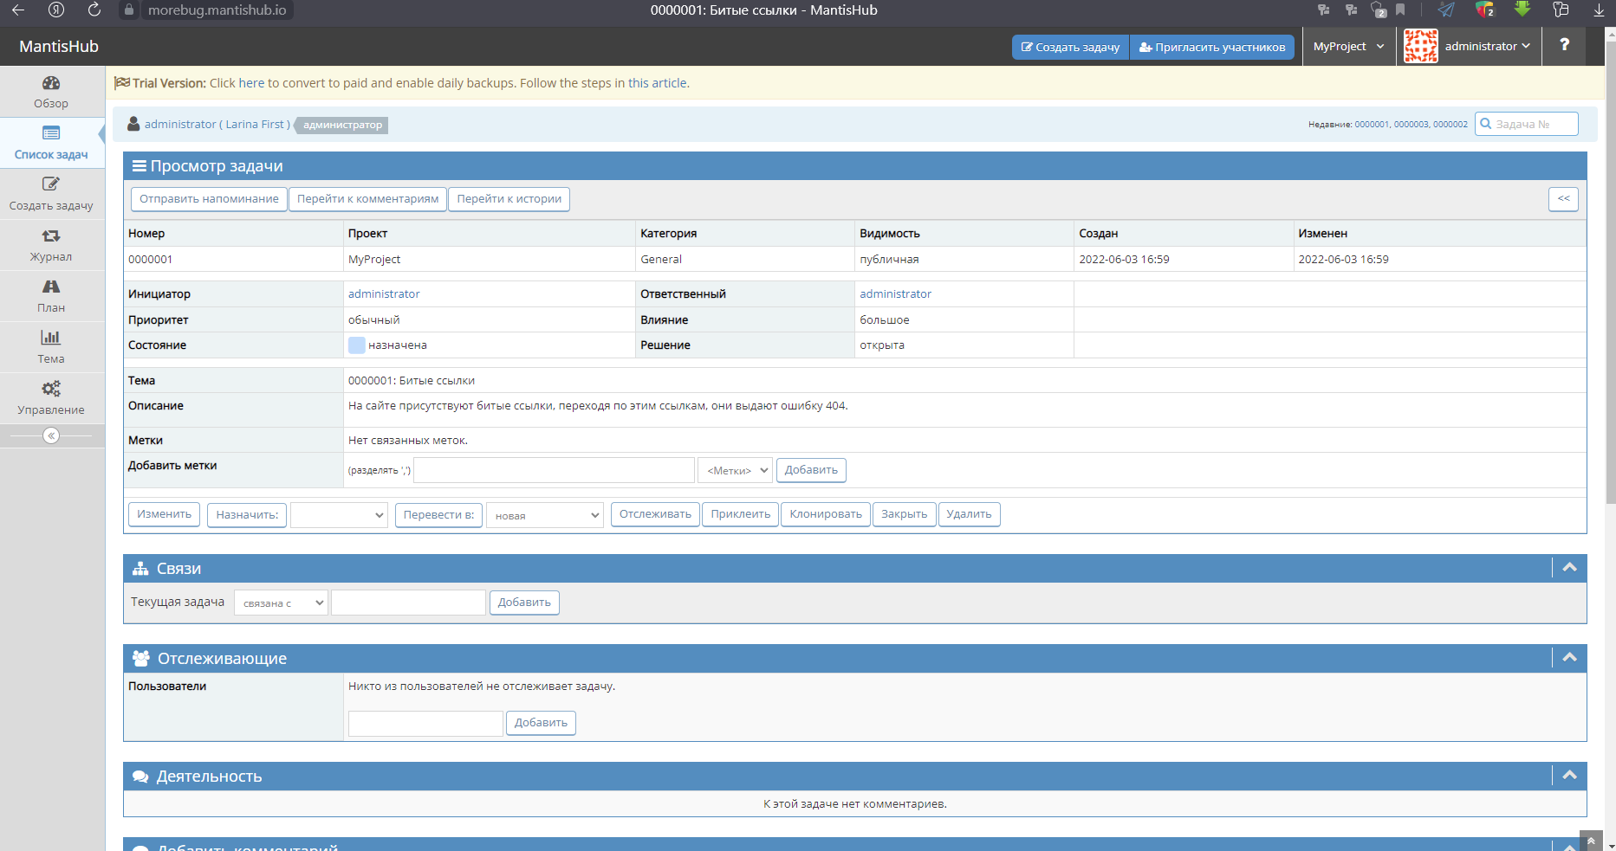
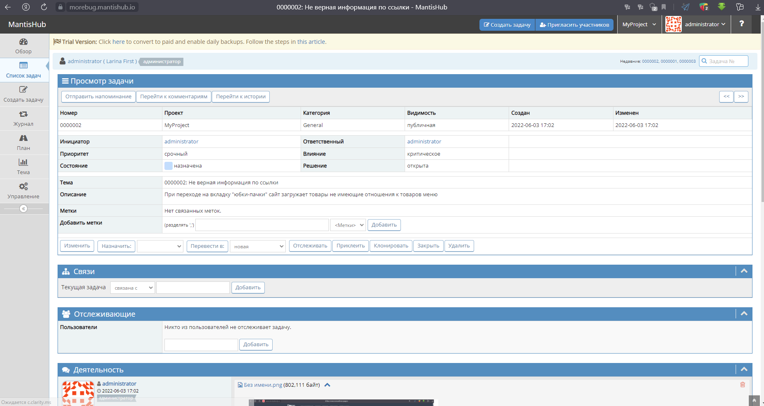



3 БАГ:

